比賽成績
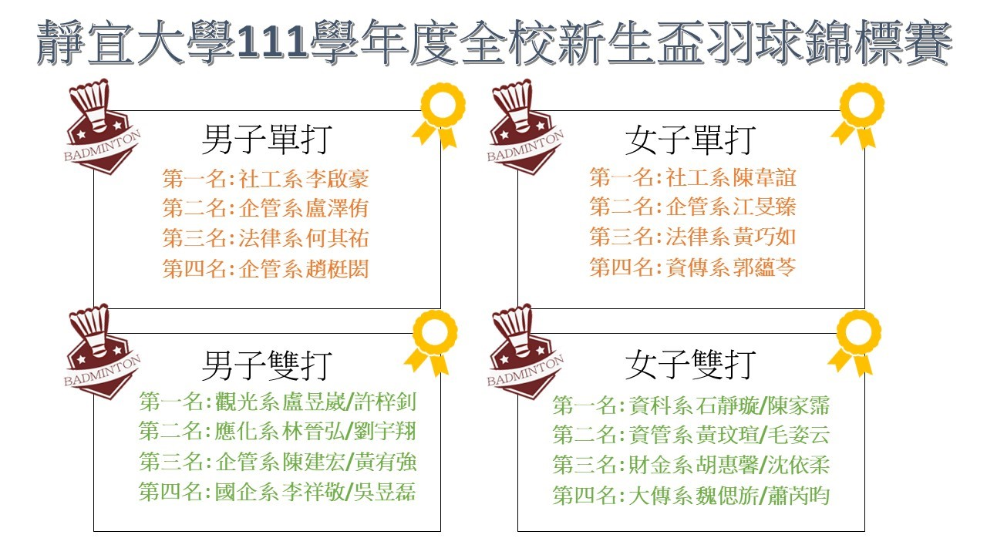

女單賽程
靜宜大學111學年度全校新生盃羽球錦標賽-女子單打賽程

(14)

(13)

(11)
(12)

(7)
(8)
(9)
(10)
(1)
(2)
(3)
(4)
(5)
(6)

男單賽程
靜宜大學111學年度全校新生盃羽球錦標賽-男子單打賽程

(19)

(18)
(16)
(17)
(12)
(13)
(14)
(15)
(9)
(4)
(5)
(10)
(6)
(7)
(8)
(11)

(1)
(2)
(3)

女雙賽程
靜宜大學111學年度全校新生盃羽球錦標賽-女子雙打賽程

(18)

(17)
(15)
(16)
(11)
(12)
(13)
(14)
(7)
(9)
(3)
(4)
(5)
(6)
(8)
(10)
(1)
(2)

男雙賽程
靜宜大學111學年度全校新生盃羽球錦標賽-男子雙打賽程

(18)

(17)
(15)
(16)
(11)
(12)
(13)
(14)
(9)
(3)
(4)
(5)
(6)
(7)
(8)
(10)

(1)
(2)

